decloud-zdts
服务名称 | 调用地址 | 服务说明 | 请求方法(get/post) | 请求的hearders | 请求params样例 | 请求params的参数说明 | 返回body体样例 | 返回body体的参数说明 | 负责人
获取区域下拉框数据 | ip:port/zdhzb/bjFafglController/getArea?nodeId=338a888e74566fda017456cab8e40012 | 获取区域下拉框数据 | get |  | nodeId:338a888e74566fda017456cab8e40012 | nodeId:权限所属区域 | [{name: "南京市", id: "338a888e74566fda017456cab8e40012"},…] | name:区域名，id:区域id | 郁楠
获取登录用户关注指标 | ip:port/zdhzb/ZbfxHomeController/userSelect | 获取登录用户关注指标 | post |  | userid: "338a888e74b44ea20174bdce85350010" | userid:用户id | 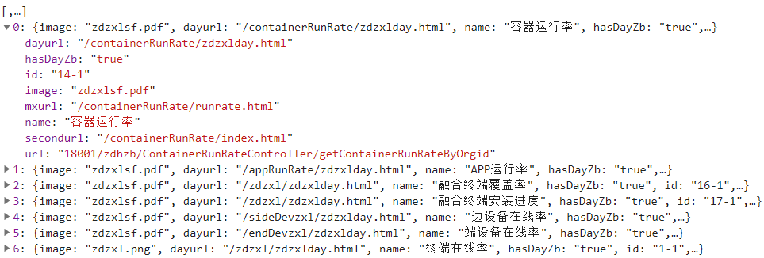 | dayurl:每日指标二级页面路径 hasDayZb:是否有每日指标 id:注册指标的id image:算法pdf文档的路径 mxurl:计算明细路径 name:指标名称 secondurl:二级页面地址 url：获取首页条形图柱图数据接口地址 | 郁楠
获取登录用户未关注指标 | ip:port/zdhzb/ZbfxHomeController/userUnselect | 获取登录用户未关注指标 | post |  | userid: "338a888e74b44ea20174bdce85350010" | userid:用户id |  | 同上 | 郁楠
获取容器运行率饼图柱图数据 | ip:port/zdhzb/ContainerRunRateController/getContainerRunRateByOrgid | 获取容器运行率饼图柱图数据 | post |  | bt: "2021-06-11"et: "2021-06-11"orgid: "338a888e74566fda017456cab8e40012"qg: "1" | bt:开始时间 et：结束时间 orgid:区域id qg:上报级别 | 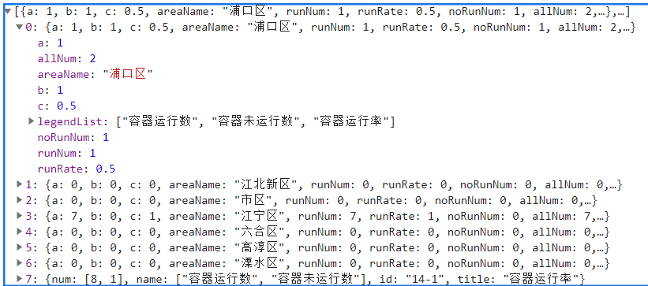 | 一、a，b，c分别和legendList里的一一对应，对应了柱图需要的数据 ，二、返回结果的数组最后一组数据，num里的数据与里面的name一一对应，对应了条形图的数据 | 郁楠
边设备在线率明细表格 | ip:port/zdhzb/SideDevLineRateController/getSideDevRateMx | 边设备在线率明细表格 | post |  | bt: "2018-06-11"，et: "2021-06-11"，fename: ""，orgid: "338a888e74566fda017456cab8e40012"，tmname: "" | bt:开始时间 et：结束时间 orgid:区域id fename:线路名称，tmname:配变名称 |  | feid:线路id,fename:线路名称，on_num:投入次数，out_num:退出次数，on_time:投入时长，out_time:退出时长,qyid:区域id,qyname:区域名称，sideId:边设备id，sideName：边设备名称 | 郁楠
获取分区域边设备每日指标 | ip:port/zdhzb/SideDevLineRateController/getZdzxlDay | 获取分区域边设备每日指标 | post |  | bt: "2018-06-11"，et: "2021-06-11"，orgid: "338a888e74566fda017456cab8e40012" | bt:开始时间 et：结束时间 orgid:区域id |  | cqlxs：长期离线数，sj:时间，zds:终端数，zxl:在线率 | 郁楠

